様式2-1
1～30ページまであります。
印刷される際はご注意ください。
...
 |  | 副 申 書
 |  |  |  | 令和４年５月１日
...
 | 設置者名

 | 幼稚園・認定こども園名
 | 園長氏名
...
生年月日 | 年齢 | 入園年月日 | 学級名 | 認定の区別
0 |  | 0 | 0 | 0
 |  | 【認定の区別】欄 ①私学助成を受ける園：記載は不要です。 ②上記以外の施設型給付を受ける園及び認定こども園： 令和４年５月１日時点の認定（１号認定、２号認定）を記載してください。
...
 |  | 保護者氏名（自署）

1～30ページまであります。
印刷される際はご注意ください。
...
 |  | 副 申 書
 |  |  |  | 令和４年５月１日
...
 | 設置者名

 | 幼稚園・認定こども園名
 | 園長氏名
...
生年月日 | 年齢 | 入園年月日 | 学級名 | 認定の区別
0 |  | 0 | 0 | 0
 |  | 【認定の区別】欄 ①私学助成を受ける園：記載は不要です。 ②上記以外の施設型給付を受ける園及び認定こども園： 令和４年５月１日時点の認定（１号認定、２号認定）を記載してください。
...
 |  | 保護者氏名（自署）

1～30ページまであります。
印刷される際はご注意ください。
...
 |  | 副 申 書
 |  |  |  | 令和４年５月１日
...
 | 設置者名

 | 幼稚園・認定こども園名
 | 園長氏名
...
生年月日 | 年齢 | 入園年月日 | 学級名 | 認定の区別
0 |  | 0 | 0 | 0
 |  | 【認定の区別】欄 ①私学助成を受ける園：記載は不要です。 ②上記以外の施設型給付を受ける園及び認定こども園： 令和４年５月１日時点の認定（１号認定、２号認定）を記載してください。
...
 |  | 保護者氏名（自署）

1～30ページまであります。
印刷される際はご注意ください。
...
 |  | 副 申 書
 |  |  |  | 令和４年５月１日
...
 | 設置者名

 | 幼稚園・認定こども園名
 | 園長氏名
...
生年月日 | 年齢 | 入園年月日 | 学級名 | 認定の区別
0 |  | 0 | 0 | 0
 |  | 【認定の区別】欄 ①私学助成を受ける園：記載は不要です。 ②上記以外の施設型給付を受ける園及び認定こども園： 令和４年５月１日時点の認定（１号認定、２号認定）を記載してください。
...
 |  | 保護者氏名（自署）

1～30ページまであります。
印刷される際はご注意ください。
...
 |  | 副 申 書
 |  |  |  | 令和４年５月１日
...
 | 設置者名

 | 幼稚園・認定こども園名
 | 園長氏名
...
生年月日 | 年齢 | 入園年月日 | 学級名 | 認定の区別
0 |  | 0 | 0 | 0
 |  | 【認定の区別】欄 ①私学助成を受ける園：記載は不要です。 ②上記以外の施設型給付を受ける園及び認定こども園： 令和４年５月１日時点の認定（１号認定、２号認定）を記載してください。
...
 |  | 保護者氏名（自署）

1～30ページまであります。
印刷される際はご注意ください。
...
 |  | 副 申 書
 |  |  |  | 令和４年５月１日
...
 | 設置者名

 | 幼稚園・認定こども園名
 | 園長氏名
...
生年月日 | 年齢 | 入園年月日 | 学級名 | 認定の区別
0 |  | 0 | 0 | 0
 |  | 【認定の区別】欄 ①私学助成を受ける園：記載は不要です。 ②上記以外の施設型給付を受ける園及び認定こども園： 令和４年５月１日時点の認定（１号認定、２号認定）を記載してください。
...
 |  | 保護者氏名（自署）

1～30ページまであります。
印刷される際はご注意ください。
...
 |  | 副 申 書
 |  |  |  | 令和４年５月１日
...
 | 設置者名

 | 幼稚園・認定こども園名
 | 園長氏名
...
生年月日 | 年齢 | 入園年月日 | 学級名 | 認定の区別
0 |  | 0 | 0 | 0
 |  | 【認定の区別】欄 ①私学助成を受ける園：記載は不要です。 ②上記以外の施設型給付を受ける園及び認定こども園： 令和４年５月１日時点の認定（１号認定、２号認定）を記載してください。
...
 |  | 保護者氏名（自署）

1～30ページまであります。
印刷される際はご注意ください。
...
 |  | 副 申 書
 |  |  |  | 令和４年５月１日
...
 | 設置者名

 | 幼稚園・認定こども園名
 | 園長氏名
...
生年月日 | 年齢 | 入園年月日 | 学級名 | 認定の区別
0 |  | 0 | 0 | 0
 |  | 【認定の区別】欄 ①私学助成を受ける園：記載は不要です。 ②上記以外の施設型給付を受ける園及び認定こども園： 令和４年５月１日時点の認定（１号認定、２号認定）を記載してください。
...
 |  | 保護者氏名（自署）

1～30ページまであります。
印刷される際はご注意ください。
...
 |  | 副 申 書
 |  |  |  | 令和４年５月１日
...
 | 設置者名

 | 幼稚園・認定こども園名
 | 園長氏名
...
生年月日 | 年齢 | 入園年月日 | 学級名 | 認定の区別
0 |  | 0 | 0 | 0
 |  | 【認定の区別】欄 ①私学助成を受ける園：記載は不要です。 ②上記以外の施設型給付を受ける園及び認定こども園： 令和４年５月１日時点の認定（１号認定、２号認定）を記載してください。
...
 |  | 保護者氏名（自署）

1～30ページまであります。
印刷される際はご注意ください。
...
 |  | 副 申 書
 |  |  |  | 令和４年５月１日
...
 | 設置者名

 | 幼稚園・認定こども園名
 | 園長氏名
...
生年月日 | 年齢 | 入園年月日 | 学級名 | 認定の区別
0 |  | 0 | 0 | 0
 |  | 【認定の区別】欄 ①私学助成を受ける園：記載は不要です。 ②上記以外の施設型給付を受ける園及び認定こども園： 令和４年５月１日時点の認定（１号認定、２号認定）を記載してください。
...
 |  | 保護者氏名（自署）

1～30ページまであります。
印刷される際はご注意ください。
...
 |  | 副 申 書
 |  |  |  | 令和４年５月１日
...
 | 設置者名

 | 幼稚園・認定こども園名
 | 園長氏名
...
生年月日 | 年齢 | 入園年月日 | 学級名 | 認定の区別
0 |  | 0 | 0 | 0
 |  | 【認定の区別】欄 ①私学助成を受ける園：記載は不要です。 ②上記以外の施設型給付を受ける園及び認定こども園： 令和４年５月１日時点の認定（１号認定、２号認定）を記載してください。
...
 |  | 保護者氏名（自署）

1～30ページまであります。
印刷される際はご注意ください。
...
 |  | 副 申 書
 |  |  |  | 令和４年５月１日
...
 | 設置者名

 | 幼稚園・認定こども園名
 | 園長氏名
...
生年月日 | 年齢 | 入園年月日 | 学級名 | 認定の区別
0 |  | 0 | 0 | 0
 |  | 【認定の区別】欄 ①私学助成を受ける園：記載は不要です。 ②上記以外の施設型給付を受ける園及び認定こども園： 令和４年５月１日時点の認定（１号認定、２号認定）を記載してください。
...
 |  | 保護者氏名（自署）

1～30ページまであります。
印刷される際はご注意ください。
...
 |  | 副 申 書
 |  |  |  | 令和４年５月１日
...
 | 設置者名

 | 幼稚園・認定こども園名
 | 園長氏名
...
生年月日 | 年齢 | 入園年月日 | 学級名 | 認定の区別
0 |  | 0 | 0 | 0
 |  | 【認定の区別】欄 ①私学助成を受ける園：記載は不要です。 ②上記以外の施設型給付を受ける園及び認定こども園： 令和４年５月１日時点の認定（１号認定、２号認定）を記載してください。
...
 |  | 保護者氏名（自署）

1～30ページまであります。
印刷される際はご注意ください。
...
 |  | 副 申 書
 |  |  |  | 令和４年５月１日
...
 | 設置者名

 | 幼稚園・認定こども園名
 | 園長氏名
...
生年月日 | 年齢 | 入園年月日 | 学級名 | 認定の区別
0 |  | 0 | 0 | 0
 |  | 【認定の区別】欄 ①私学助成を受ける園：記載は不要です。 ②上記以外の施設型給付を受ける園及び認定こども園： 令和４年５月１日時点の認定（１号認定、２号認定）を記載してください。
...
 |  | 保護者氏名（自署）

1～30ページまであります。
印刷される際はご注意ください。
...
 |  | 副 申 書
 |  |  |  | 令和４年５月１日
...
 | 設置者名

 | 幼稚園・認定こども園名
 | 園長氏名
...
生年月日 | 年齢 | 入園年月日 | 学級名 | 認定の区別
0 |  | 0 | 0 | 0
 |  | 【認定の区別】欄 ①私学助成を受ける園：記載は不要です。 ②上記以外の施設型給付を受ける園及び認定こども園： 令和４年５月１日時点の認定（１号認定、２号認定）を記載してください。
...
 |  | 保護者氏名（自署）

1～30ページまであります。
印刷される際はご注意ください。
...
 |  | 副 申 書
 |  |  |  | 令和４年５月１日
...
 | 設置者名

 | 幼稚園・認定こども園名
 | 園長氏名
...
生年月日 | 年齢 | 入園年月日 | 学級名 | 認定の区別
0 |  | 0 | 0 | 0
 |  | 【認定の区別】欄 ①私学助成を受ける園：記載は不要です。 ②上記以外の施設型給付を受ける園及び認定こども園： 令和４年５月１日時点の認定（１号認定、２号認定）を記載してください。
...
 |  | 保護者氏名（自署）

1～30ページまであります。
印刷される際はご注意ください。
...
 |  | 副 申 書
 |  |  |  | 令和４年５月１日
...
 | 設置者名

 | 幼稚園・認定こども園名
 | 園長氏名
...
生年月日 | 年齢 | 入園年月日 | 学級名 | 認定の区別
0 |  | 0 | 0 | 0
 |  | 【認定の区別】欄 ①私学助成を受ける園：記載は不要です。 ②上記以外の施設型給付を受ける園及び認定こども園： 令和４年５月１日時点の認定（１号認定、２号認定）を記載してください。
...
 |  | 保護者氏名（自署）

1～30ページまであります。
印刷される際はご注意ください。
...
 |  | 副 申 書
 |  |  |  | 令和４年５月１日
...
 | 設置者名

 | 幼稚園・認定こども園名
 | 園長氏名
...
生年月日 | 年齢 | 入園年月日 | 学級名 | 認定の区別
0 |  | 0 | 0 | 0
 |  | 【認定の区別】欄 ①私学助成を受ける園：記載は不要です。 ②上記以外の施設型給付を受ける園及び認定こども園： 令和４年５月１日時点の認定（１号認定、２号認定）を記載してください。
...
 |  | 保護者氏名（自署）

1～30ページまであります。
印刷される際はご注意ください。
...
 |  | 副 申 書
 |  |  |  | 令和４年５月１日
...
 | 設置者名

 | 幼稚園・認定こども園名
 | 園長氏名
...
生年月日 | 年齢 | 入園年月日 | 学級名 | 認定の区別
0 |  | 0 | 0 | 0
 |  | 【認定の区別】欄 ①私学助成を受ける園：記載は不要です。 ②上記以外の施設型給付を受ける園及び認定こども園： 令和４年５月１日時点の認定（１号認定、２号認定）を記載してください。
...
 |  | 保護者氏名（自署）

1～30ページまであります。
印刷される際はご注意ください。
...
 |  | 副 申 書
 |  |  |  | 令和４年５月１日
...
 | 設置者名

 | 幼稚園・認定こども園名
 | 園長氏名
...
生年月日 | 年齢 | 入園年月日 | 学級名 | 認定の区別
0 |  | 0 | 0 | 0
 |  | 【認定の区別】欄 ①私学助成を受ける園：記載は不要です。 ②上記以外の施設型給付を受ける園及び認定こども園： 令和４年５月１日時点の認定（１号認定、２号認定）を記載してください。
...
 |  | 保護者氏名（自署）

1～30ページまであります。
印刷される際はご注意ください。
...
 |  | 副 申 書
 |  |  |  | 令和４年５月１日
...
 | 設置者名

 | 幼稚園・認定こども園名
 | 園長氏名
...
生年月日 | 年齢 | 入園年月日 | 学級名 | 認定の区別
0 |  | 0 | 0 | 0
 |  | 【認定の区別】欄 ①私学助成を受ける園：記載は不要です。 ②上記以外の施設型給付を受ける園及び認定こども園： 令和４年５月１日時点の認定（１号認定、２号認定）を記載してください。
...
 |  | 保護者氏名（自署）

1～30ページまであります。
印刷される際はご注意ください。
...
 |  | 副 申 書
 |  |  |  | 令和４年５月１日
...
 | 設置者名

 | 幼稚園・認定こども園名
 | 園長氏名
...
生年月日 | 年齢 | 入園年月日 | 学級名 | 認定の区別
0 |  | 0 | 0 | 0
 |  | 【認定の区別】欄 ①私学助成を受ける園：記載は不要です。 ②上記以外の施設型給付を受ける園及び認定こども園： 令和４年５月１日時点の認定（１号認定、２号認定）を記載してください。
...
 |  | 保護者氏名（自署）

1～30ページまであります。
印刷される際はご注意ください。
...
 |  | 副 申 書
 |  |  |  | 令和４年５月１日
...
 | 設置者名

 | 幼稚園・認定こども園名
 | 園長氏名
...
生年月日 | 年齢 | 入園年月日 | 学級名 | 認定の区別
0 |  | 0 | 0 | 0
 |  | 【認定の区別】欄 ①私学助成を受ける園：記載は不要です。 ②上記以外の施設型給付を受ける園及び認定こども園： 令和４年５月１日時点の認定（１号認定、２号認定）を記載してください。
...
 |  | 保護者氏名（自署）

1～30ページまであります。
印刷される際はご注意ください。
...
 |  | 副 申 書
 |  |  |  | 令和４年５月１日
...
 | 設置者名

 | 幼稚園・認定こども園名
 | 園長氏名
...
生年月日 | 年齢 | 入園年月日 | 学級名 | 認定の区別
0 |  | 0 | 0 | 0
 |  | 【認定の区別】欄 ①私学助成を受ける園：記載は不要です。 ②上記以外の施設型給付を受ける園及び認定こども園： 令和４年５月１日時点の認定（１号認定、２号認定）を記載してください。
...
 |  | 保護者氏名（自署）

1～30ページまであります。
印刷される際はご注意ください。
...
 |  | 副 申 書
 |  |  |  | 令和４年５月１日
...
 | 設置者名

 | 幼稚園・認定こども園名
 | 園長氏名
...
生年月日 | 年齢 | 入園年月日 | 学級名 | 認定の区別
0 |  | 0 | 0 | 0
 |  | 【認定の区別】欄 ①私学助成を受ける園：記載は不要です。 ②上記以外の施設型給付を受ける園及び認定こども園： 令和４年５月１日時点の認定（１号認定、２号認定）を記載してください。
...
 |  | 保護者氏名（自署）

1～30ページまであります。
印刷される際はご注意ください。
...
 |  | 副 申 書
 |  |  |  | 令和４年５月１日
...
 | 設置者名

 | 幼稚園・認定こども園名
 | 園長氏名
...
生年月日 | 年齢 | 入園年月日 | 学級名 | 認定の区別
0 |  | 0 | 0 | 0
 |  | 【認定の区別】欄 ①私学助成を受ける園：記載は不要です。 ②上記以外の施設型給付を受ける園及び認定こども園： 令和４年５月１日時点の認定（１号認定、２号認定）を記載してください。
...
 |  | 保護者氏名（自署）

1～30ページまであります。
印刷される際はご注意ください。
...
 |  | 副 申 書
 |  |  |  | 令和４年５月１日
...
 | 設置者名

 | 幼稚園・認定こども園名
 | 園長氏名
...
生年月日 | 年齢 | 入園年月日 | 学級名 | 認定の区別
0 |  | 0 | 0 | 0
 |  | 【認定の区別】欄 ①私学助成を受ける園：記載は不要です。 ②上記以外の施設型給付を受ける園及び認定こども園： 令和４年５月１日時点の認定（１号認定、２号認定）を記載してください。
...
 |  | 保護者氏名（自署）

1～30ページまであります。
印刷される際はご注意ください。
...
 |  | 副 申 書
 |  |  |  | 令和４年５月１日
...
 | 設置者名

 | 幼稚園・認定こども園名
 | 園長氏名
...
生年月日 | 年齢 | 入園年月日 | 学級名 | 認定の区別
0 |  | 0 | 0 | 0
 |  | 【認定の区別】欄 ①私学助成を受ける園：記載は不要です。 ②上記以外の施設型給付を受ける園及び認定こども園： 令和４年５月１日時点の認定（１号認定、２号認定）を記載してください。
...
 |  | 保護者氏名（自署）

1～30ページまであります。
印刷される際はご注意ください。
...
 |  | 副 申 書
 |  |  |  | 令和４年５月１日
...
 | 設置者名

 | 幼稚園・認定こども園名
 | 園長氏名
...
生年月日 | 年齢 | 入園年月日 | 学級名 | 認定の区別
0 |  | 0 | 0 | 0
 |  | 【認定の区別】欄 ①私学助成を受ける園：記載は不要です。 ②上記以外の施設型給付を受ける園及び認定こども園： 令和４年５月１日時点の認定（１号認定、２号認定）を記載してください。
...

【記入ポイント】様式2-1
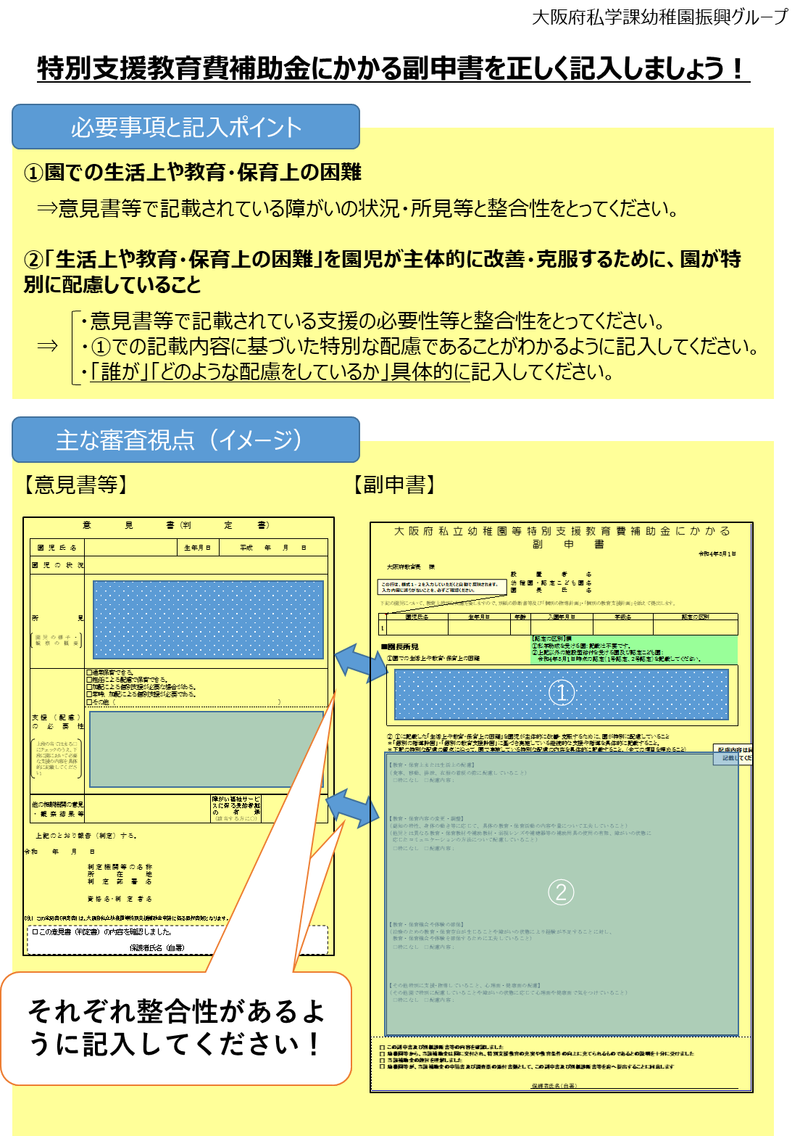

【記入例】様式3-1
【重要】 特別支援教育費経費について
「私学助成（経常費補助金分）」又は「施設型給付」で
補助を受けている経費は除いてください。
（対象外経費の例）
例）私学助成を受ける園において、専任教員の給与
例）施設型給付を受ける園において、公定価格上の
基本分単価の配置基準にかかる教員の給与
...
 | 様式３-１
...
× | 2
 |  | 人
...

